医師・歯科医師・薬剤師の年次推移
医師・歯科医師・薬剤師数の年次推移
 |  |  |  |  |  | 各年12月31日現在

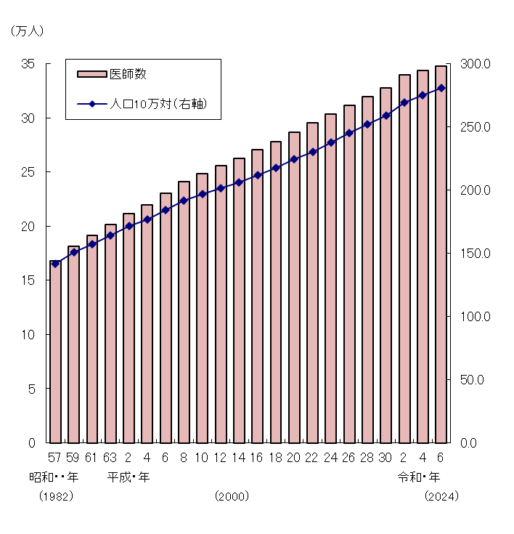
 |  |  | 医師数 （人） |  | 人口10万対
 |  |  |  | 増減率 （％）
昭和 | 57 年 | (1982) | 167952 | … | 141.5
 | 59 | ('84) | 181101 | 7.8 | 150.6
 | 61 | ('86) | 191346 | 5.7 | 157.3
 | 63 | ('88) | 201658 | 5.4 | 164.2
平成 | 2 年 | ('90) | 211797 | 5.0 | 171.3
 | 4 | ('92) | 219704 | 3.7 | 176.5
 | 6 | ('94) | 230519 | 4.9 | 184.4
 | 8 | ('96) | 240908 | 4.5 | 191.4
 | 10 | ('98) | 248611 | 3.2 | 196.6
 | 12 | (2000) | 255792 | 2.9 | 201.5
 | 14 | ('02) | 262687 | 2.7 | 206.1
 | 16 | ('04) | 270371 | 2.9 | 211.7
 | 18 | ('06) | 277927 | 2.8 | 217.5
 | 20 | ('08) | 286699 | 3.2 | 224.5
 | 22 | ('10) | 295049 | 2.9 | 230.4
 | 24 | ('12) | 303268 | 2.8 | 237.8
 | 26 | ('14) | 311205 | 2.6 | 244.9
 | 28 | ('16) | 319480 | 2.7 | 251.7
 | 30 | ('18) | 327210 | 2.4 | 258.8
令和 | 2 年 | ('20) | 339623 | 3.8 | 269.2
 | 4 | ('22) | 343275 | 1.1 | 274.7
 | 6 | ('24) | 347772 | 1.3 | 280.9

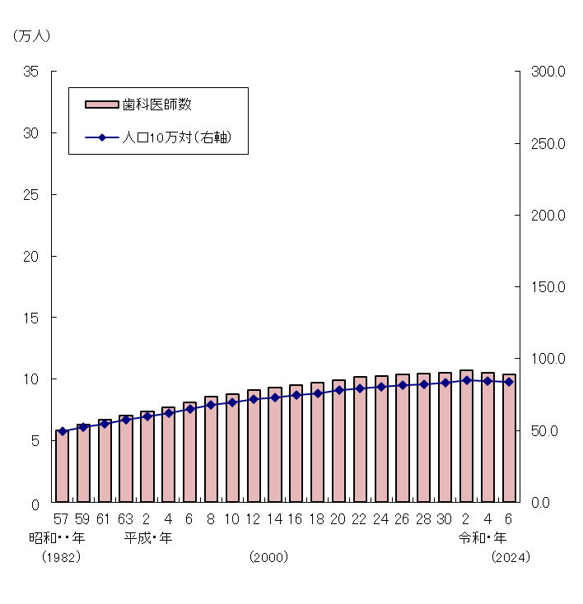
 |  |  | 歯科医師数 （人） |  | 人口10万対
 |  |  |  | 増減率 （％）
昭和 | 57 年 | (1982) | 58362 | … | 49.2
 | 59 | ('84) | 63145 | 8.2 | 52.5
 | 61 | ('86) | 66797 | 5.8 | 54.9
 | 63 | ('88) | 70572 | 5.7 | 57.5
平成 | 2 年 | ('90) | 74028 | 4.9 | 59.9
 | 4 | ('92) | 77416 | 4.6 | 62.2
 | 6 | ('94) | 81055 | 4.7 | 64.8
 | 8 | ('96) | 85518 | 5.5 | 67.9
 | 10 | ('98) | 88061 | 3.0 | 69.6
 | 12 | (2000) | 90857 | 3.2 | 71.6
 | 14 | ('02) | 92874 | 2.2 | 72.9
 | 16 | ('04) | 95197 | 2.5 | 74.6
 | 18 | ('06) | 97198 | 2.1 | 76.1
 | 20 | ('08) | 99426 | 2.3 | 77.9
 | 22 | ('10) | 101576 | 2.2 | 79.3
 | 24 | ('12) | 102551 | 1.0 | 80.4
 | 26 | ('14) | 103972 | 1.4 | 81.8
 | 28 | ('16) | 104533 | 0.5 | 82.4
 | 30 | ('18) | 104908 | 0.4 | 83.0
令和 | 2 年 | ('20) | 107443 | 2.4 | 85.2
 | 4 | ('22) | 105267 | △2.0 | 84.2
 | 6 | ('24) | 103652 | △1.5 | 83.7

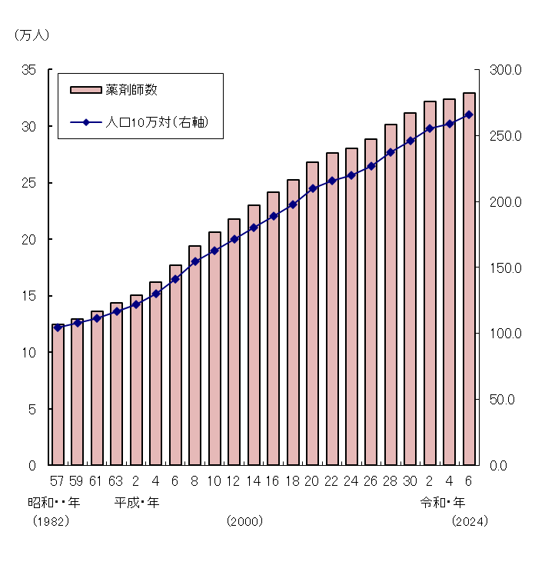
 |  |  | 薬剤師数 （人） |  | 人口10万対
 |  |  |  | 増減率 （％）
昭和 | 57 年 | (1982) | 124390 | … | 104.8
 | 59 | ('84) | 129700 | 4.3 | 107.9
 | 61 | ('86) | 135990 | 4.8 | 111.8
 | 63 | ('88) | 143429 | 5.5 | 116.8
平成 | 2 年 | ('90) | 150627 | 5.0 | 121.9
 | 4 | ('92) | 162021 | 7.6 | 130.2
 | 6 | ('94) | 176871 | 9.2 | 141.5
 | 8 | ('96) | 194300 | 9.9 | 154.4
 | 10 | ('98) | 205953 | 6.0 | 162.8
 | 12 | (2000) | 217477 | 5.6 | 171.3
 | 14 | ('02) | 229744 | 5.6 | 180.3
 | 16 | ('04) | 241369 | 5.1 | 189.0
 | 18 | ('06) | 252533 | 4.6 | 197.6
 | 20 | ('08) | 267751 | 6.0 | 209.7
 | 22 | ('10) | 276517 | 3.3 | 215.9
 | 24 | ('12) | 280052 | 1.3 | 219.6
 | 26 | ('14) | 288151 | 2.9 | 226.7
 | 28 | ('16) | 301323 | 4.6 | 237.4
 | 30 | ('18) | 311289 | 3.3 | 246.2
令和 | 2 年 | ('20) | 321982 | 3.4 | 255.2
 | 4 | ('22) | 323690 | 0.5 | 259.1
 | 6 | ('24) | 329045 | 1.7 | 265.8

